Заказ
 |  | ОБРАЗЕЦ заполнения
 |  | Заказ на изготовление металических изделий
 | Заказчик
 | Телефон
 | Дата и счет | № счета от

1 | 2 | 3 | 4 | 5 | 6 | 7 | 8 | 9 | 10 | 11 | 12 | 13 | 14 | 15 | 16 | 17 | 18 | 19 | 20 | 21
№ | Наименование | Кол-во, ед. | Высота двери по коробке, мм | Ширина двери по коробке, мм | Открывание | Размер рабочей створки, мм | Окрас RAL | Наличник | Доводчик | Навес на рабочей створке, кол-во шт. | Навес на второй створке, кол-во шт. | Стекло на рабочей створке, кол-во | Стекло на второй створке, кол-во | Решетка на рабочей створке, кол-во | Решетка на второй створке, кол-во | Наличие фрамуги | Высота фрамуги, мм | Примечание (размер стёкол и решёток, если есть) (доп. информация по заказу) | № Шильды | Маркировка изделия
1 | дверь консул | 1 | 2,050 | 860 | правая |  | 8017 | да | нет | 3 |  |  |  |  |  |  |  | дверь консул, Металл снаружи 1,5, с внутренней стороны металл 0,8, модель фрезировки 001, цвет патина премиум 0,3, толщина коробки 100мм., полотна 90мм., крепление через коробку, шесть отверстий.Подписать-1 |  | 1

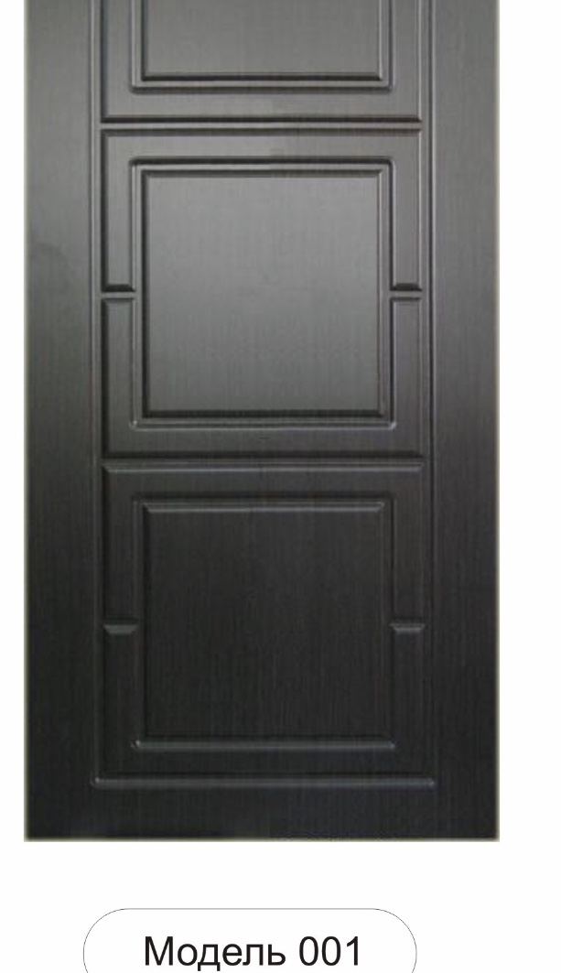
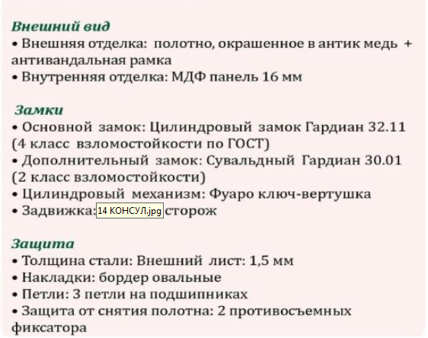

 | Зказчик: | ___________________________________/_____________________________

 |  |  |  |  |  | М.П.

